20260428_시스템구성도
VARO Shopping Mall - 시스템 구성도 (System Architecture)
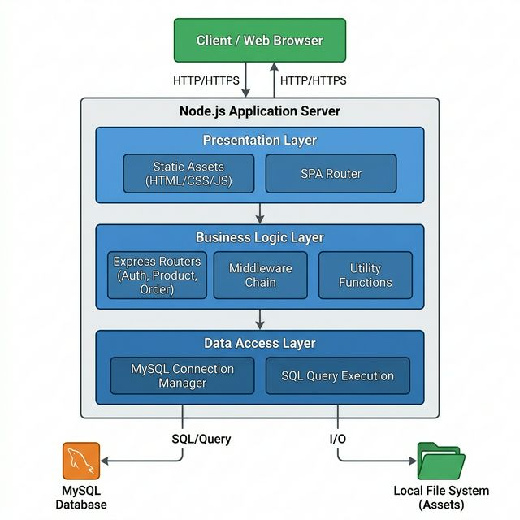

■ 프로젝트 정보
- 프로젝트명: VARO Shopping Mall
- 아키텍처: Node.js / Express / MySQL (Standard 3-Layer Architecture)
- 생성일자: 2026-04-28

